1.기본
위치 및 작업 순서
* 테이블 폴더에서 테이블 엑셀파일들과 툴을 이용하여 데이터 추출
* 테이블 폴더 경로 : C:\work\uwo\plan\4.테이블
* 추출 시 저장 경로 : C:\work\uwo\game\cms

파일명 | 설명
table_format.xlsx | 테이블의 현황을 정리하는 문서, 각 테이블의 ID 대역과 포멧 정리
__엑셀익스포트툴_실행.bat | 테이블 엑셀 파일을 추출하는 툴
__EXPORT_CONFIG.lua | 추출 툴의 설정을 변경하는 파일
UWO_*.xlsx | 사용 테이블들, 복수로 구분
* 신규 테이블 추가 : 포멧 정리(table_format.xlsx) -> 테이블 엑셀 작업(UWO_*.xlsx) ->
설정 파일 변경(__EXPORT_CONFIG.lua) -> 익스포트(__엑셀익스포트툴_실행.bat) -> 확인(json파일)
* 기존 테이블 작업 : 테이블 엑셀 작업(UWO_*.xlsx) -> 익스포트(__엑셀익스포트툴_실행.bat) -> 확인(json파일)

파일 구성
종류 | 설명
엑셀 파일 | 파일 구분에 특별한 의미는 없으며, 효과적인 작업을 위한 구분 테이블의 성격, 사용 빈도, 사용 직업군 등 필요에 따라 분리하여 사용
추출 파일(.json) | json 파일로 추출할 이름이며, 만 데이터 양이 적거나 비슷한 성격의 테이블들은 하나의 파일(json)에 복수의 테이블을 포함할 수도 있지만 json 파일 당 고유한 테이블(엑셀 시트)을 가지는 형태를 기본으로 작업한다.
세부 테이블 | json 파일 안에 포함될 테이블의 이름이며, 이는 이름 관리자와 동일

테이블 엑셀 작업
* 일반적인 테이블 형태와 유사하나, 칼럼명에 해당 칼럼의 Type을 함께 표기하며, 추출하고자 하는 영역을 엑셀의 이름 관리자를 통해 관리
* 이름 관리자로 지정된 영역을 제외하고는 자유롭게 메모로 사용해도 무관
* 이름 관리자의 영역이 자동으로 늘어나게 하기위해 로우의 최 하단 부분을 빈 값 입력 후 이름 관리자 영역으로 함께 지정
* 로우나 컬럼을 추가할 때는 삽입을 이용하여 이름 관리자 지정영역이 자유롭게 늘어나도록 사용하는 것을 추천, 아닐 경우 이름 관리자 영역 재지정 필요

테이블 엑셀 예시 및 규칙
* 이름 관리자를 통해 익스포트하고자 하는 데이타의 범위와 이름을 지정한다.
* 테이블의 첫 줄은 반드시 각 컬럼에 대한 데이터 명세로 시작해야 한다.

컬럼 양식 = name:type:cs (필드이름:필드타입:클라서버)
* 테이블의 모든 필드는 기본적으로 공백을 허용하지 않는다.
* 만약 컬럼정의나 필드에 아무 정의도 하고 싶지 않다면 ‘-’ 를 사용할 수 있다. 빈칸은 모두 ‘-’ 입력
* 단 컬럼의 경우는 공백 입력 시 해당 라인을 모두 무시하고 추출하지 않으며, 주석 또는 참조용으로 사용할 수 있다.
* 세부 사항은 '2.세부 규칙' 시트 참조

검증 영역 규칙
* 테이블의 첫 줄 이후 보라색 마킹된 영역은 데이터 검증에 대한 옵션 값을 설정하며, 사용하지 않으려면 "-"을 입력한다.
* 설정된 검증 옵션에 따라 입력하지 않을 경우 툴 추출 시 에러가 발생한다.
파일명 | 설명
:required | 1로 지정하면 해당 칼럼의 데이터 생략 불가하며, 필수 입력해야하는 값에 사용
:min | 최소/최대 값으로 range가 필요한 값이나 연속된 enum값에 사용, number 타입만 사용 가능
:max
:enum | 비 연속되는 enum이나 문자형 enum에 사용 숫자형은 1, 3, 5, 7 과 같은 형식으로 설정 문자형은 "가" "나" "다" 와 같은 형식으로 설정
:links | 다른 테이블을 참조하는 데이터 정의 TableName 형식으로 정의 ex) "Town", "CEquip" 복수로 사용할 경우 줄 바꿔 계속 입력하여 사용 가능

테이블 예시 | 색상과 테두리가 표시된 부분만 이름 관리자로 영역 지정이 되는 실제 테이블 사용 영역이며, 나머지는 모두 메모(주석, 참조 영역 등)로 사용
비고 | 아이디 | 아이템 이름 | (미 추출 영역) (컬럼을 반드시 공백) 참조용 파일명 | 아이템 종류 0: 몸 1: 머리 2: 손 3: 발 | (미 추출 영역) (컬럼을 반드시 공백) 참조용 파일명 | 착용 성별 0: 공용 1: 남성용 2: 여성용 | 아이템 아이콘 파일명 | (미 추출 영역) (컬럼을 반드시 공백) 참조용 파일명 | 아이템 텍스쳐 ID
컬럼 영역 | id:key:22000000~22999999 | name:text:cs |  | type:number:cs |  | gender:number:cs | icon:string |  | cshapeBodyId:number
검증 영역 | :required | 1 |  | 1 |  | 1 | - |  | -
 | :min | - |  | 0 |  | 0 | - |  | -
 | :max | - |  | 3 |  | 2 | - |  | -
 | :enum | - |  | - |  | - | - |  | -
 | :links | - |  | - |  | - | - |  | "BodyShape"
데이터 영역 | 22000000 | 조안 옷 | 몸 | 0 | 남성용 | 1 | item_icon_coat_joao | 조안 바디 | 31000001
 | 22000001 | 조안 장갑 | 손 | 2 | 남성용 | 1 | item_icon_glove_joao |  | -
 | 22000002 | 조안 신발 | 발 | 3 | 남성용 | 1 | item_icon_boots_joao |  | -
 | 22000003 | 카탈리나 옷 | 몸 | 0 | 여성용 | 2 | item_icon_coat_catalina | 카탈리나 바디 | 31000002
마지막 라인

* 미 추출 영역과 같이 다른 시트의 ID를 참조하는 경우와, enum을 사용하는경우에는 데이터 유효성 검사 - 목록을 사용하고, 수식으로 연결하여준다. (실제 테이블 참조)
* enum의 경우는 enum시트에서 별도로 관리하며 모든 참조를 enum시트로 연결시켜 사용한다.

이름 관리자 사용 방법
* 수식 -> 이름 관리자 or 단축키(Ctrl + F3)를 통해 실행 |  |  |  |  |  | * 아래와 같이 테이블들의 이름과 범위 관리, 만약 범위가 통합문서가 아니라 시트가 지정되어있으면 삭제후 새로만든다.
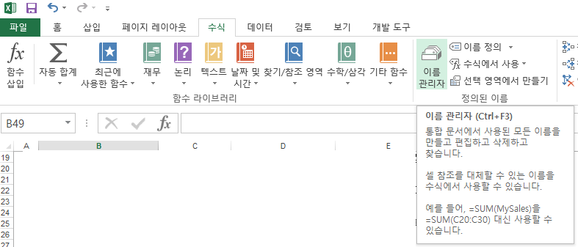
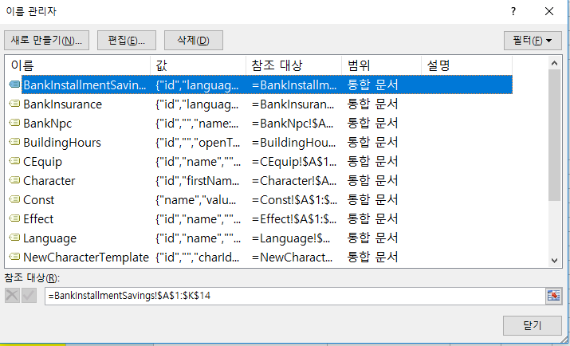

* 새로 만들기 or 편집을 통해 테이블의 이름과 참조 대상(영역)을 지정해준다.

3.추출 방법
추출 툴 설정 변경 방법(__EXPORT_CONFIG.lua)
* 테이블을 신규로 추가할 경우 설정 파일에 추출할 대상을 추가해줘야하며, 설정파일도 함께 커밋해주어야 다음 사용자도 추출하여 사용할 수 있다.
* 기존의 양식을 복사하여 Output, Input의 각 파일명, 이름 관리자 명 등을 수정/추가 하여 사용하면 된다.
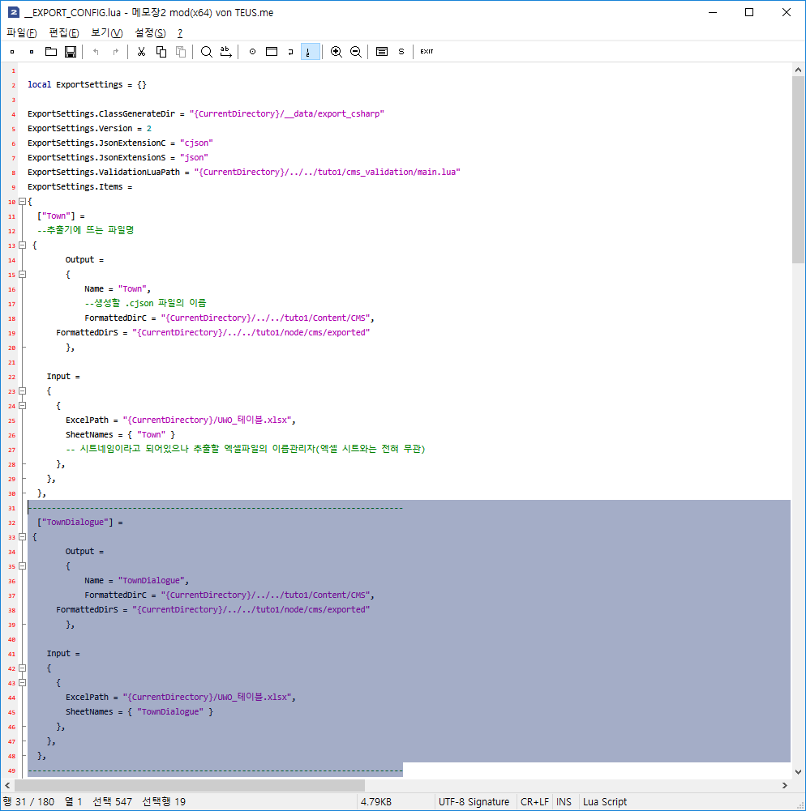
설정 영역, 수정하지 않음
구분선 사이 내용이 한 셋트로
복사, 붙여넣기 하여 사용
경로 설정 영역, 수정하지 않음
["추출 툴 표시 파일명"] =
* 추출 툴용 파일명이지만 편의를 위해 생성할 json 파일명과 통일
{
Output =
{
Name = "json 파일명"
* 생성할 json 파일명 입력, 엑셀 테이블의 Sheet 이름과 통일
...경로 설정 영역 수정하지 않음
},

Input =
{
{
ExcelPath = "{CurrentDirectory}/UWO_엑셀테이블파일명.xlsx",
* 추출할 테이블 엑셀 파일명 입력
SheetNames = { "TownDialogue" }
* 추출할 엑셀파일의 이름 관리자(엑셀 시트와는 전혀 무관)
},
},
},
* 추가하는 위치에 따라 콤마(,) 처리 주의
-------------------------------------------------------------------------------

하나의 json파일에 복수의 테이블(이름 관리자)을 추출할 경우
아래와 같이 Input의 SheetName에 추가 입력

-------------------------------------------------------------------------------

["Character"] =
{
Output =
{
Name = "Character"
...경로 설정 영역 수정하지 않음
},

Input =
{
{
ExcelPath = "{CurrentDirectory}/UWO_테이블.xlsx",

SheetNames = { "Character","NewCharacterTemplate" }
* 위의 형태로 복수로 입력 가능하지만 기본적으로 사용하지 않는다.
},
},
},

-------------------------------------------------------------------------------

위의 경우 Character.json을 추출하면 Character와 NewCharacterTemplate
두개의 테이블(이름 관리자)이 한 json에 포함되어 추출된다.
실제 위 형태로 추출 되어있는 Character.json 파일로 확인 가능

-------------------------------------------------------------------------------

추출 툴 사용 방법(__엑셀익스포트툴_실행.bat)
* 엑셀 테이블 저장 완료 후 익스포트 툴 실행, 추출할 json을 선택한 후 Export 진행
* 추출 완료 후 cms 폴더에 추출된 json 파일 최종 확인
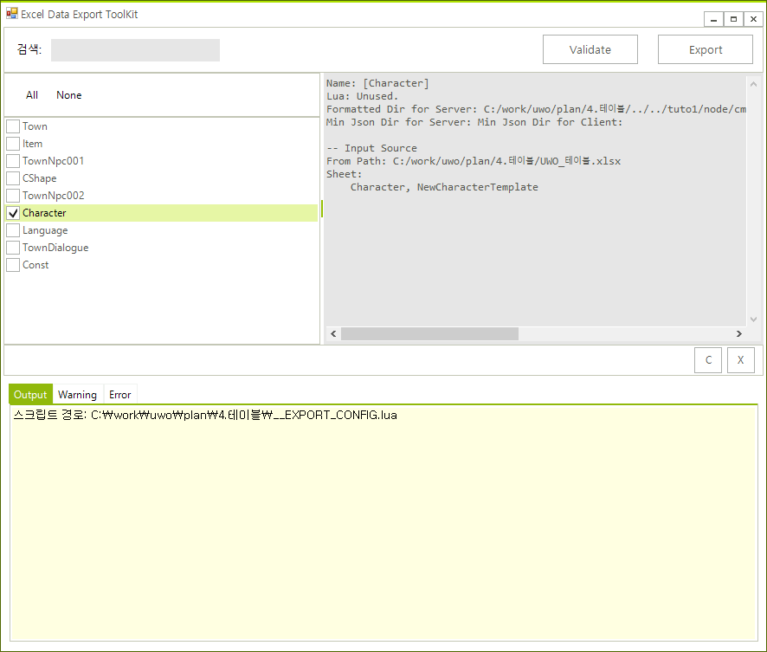

추출할 json 선택
복수 선택 가능

Export 진행 시 로그 표시
에러가 발생하지 않는지 확인한다.

